Visio Datavisualiserer
Tverrfunksjonelt flytskjema – Datavisualiserer
Tre enkle trinn for å opprette prosessdiagrammer av dataene.


 | 1 | Legge til prosessdata Bruk denne Excel-malen for å legge inn prosessdataene i arket med navnet Prosesskart.

 | 2 | Eksportere til Visio Velg tabellen i arket Prosesskart for å se Tabellverktøy på Utforming-fanen. Klikk på Eksport-alternativet, og klikk deretter på Eksporter tabell til Visio-diagram for å opprette diagrammet i Visio.

 | 3 | Få diagrammet Visio oppretter figurer og koblinger, og den gjør oppsettet for deg automatisk.

Forstå prosesskartet >

 |  | Obs! Funksjonen er bare tilgjengelig på Visio Pro for O365. Hvis du ikke har installert Visio Pro, vil ikke alternativet Eksporter tabell til Visio-diagram være tilgjengelig.

Forstå prosesskartet
Tverrfunksjonelt flytskjema – Datavisualiserer
Dette arket hjelper deg med å forstå betydningen av datakolonnene i prosesskartet.

ID for prosesstrinn
Verdiene i denne kolonnen skal identifisere trinnene i prosessen. For eksempel 1, 2, 3... eller P100, P200, P300... Dette er et obligatorisk felt.

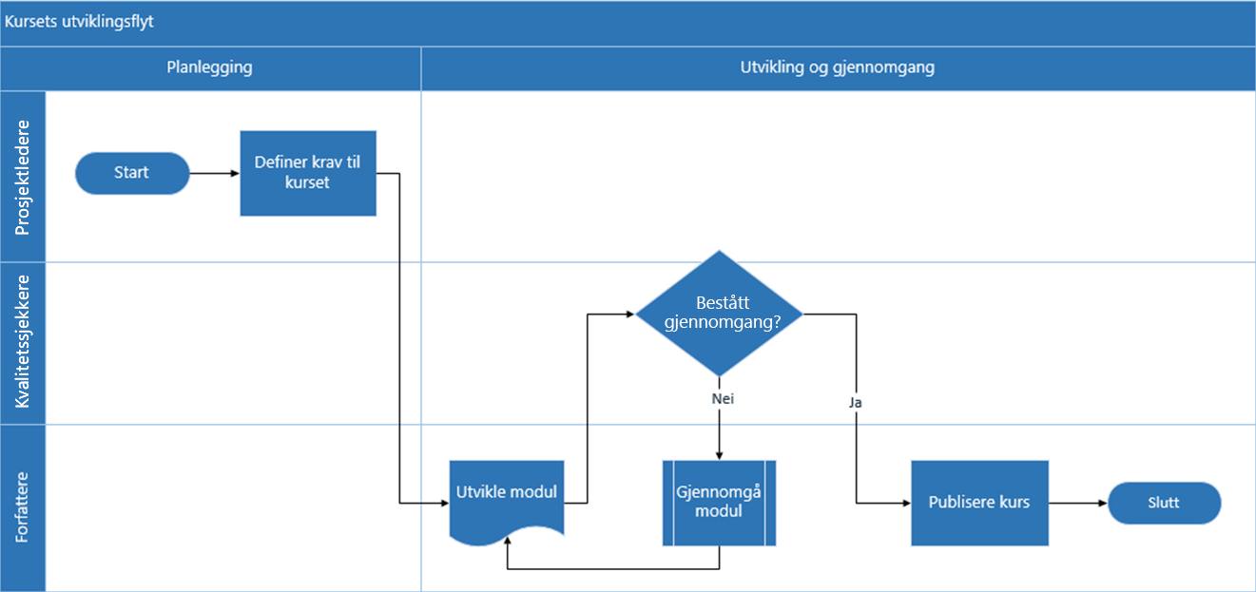
Beskrivelse av prosesstrinn
Legge til en kort beskrivelse om prosesstrinnene i denne kolonnen. Denne beskrivelsen vises som figurtekst for prosesstrinn i Visio.

ID for neste trinn
Legg til ID for prosesstrinn for neste trinn i denne kolonnen. Merk: Hvis alle prosesstrinnene har flere etterfølgende trinn, skal disse representeres som kommadelte verdier, for eksempel 2, 3 eller P200, P300.

Koblingsetiketter
Legg til koblingstekst for utgående koblinger til alle trinn i prosessen i denne kolonnen. Merk: Etiketter for flere etterfølgende trinn i en prosess skal gjengis som kommadelte verdier, for eksempel Ja, Nei, i samme rekkefølge som de utgående trinnene.

Figurtype
Legg til nøkkelord for figurtypen i denne kolonnen. Denne kolonnen inneholder en liste over alle tilgjengelige flytskjemafigurer i Visio. Anbefalt: Velg en figurtypeverdi fra de tilgjengelige verdiene i rullegardinlisten.

La oss sette i gang >
Funksjon
Legg til funksjonen eller svømmebanen for hvert enkelt prosesstrinn i denne kolonnen.

Fase
Legg til fasene for hvert enkelt prosesstrinn i denne kolonnen.

Metadata / metriske data
Resten av kolonnene er metriske kolonner / metadatakolonner for prosesstrinnene. Du kan legge til så mange kolonner du vil.

Prøveversjon av Visio Pro
Prøv nå
Vil du prøve funksjonen?
Last ned prøveversjonen av Visio Pro for Office 365 nå.

